상품제안서
파워쿨링 냉각 선풍기-C타입충전 | 상품코드: F30730

 |  |  |  |  |  |  | 02-412-0044 | www.easy1.co.kr
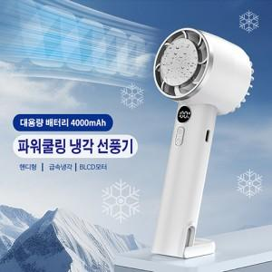

【상세/제작정보】 | *택배비 5,000원_50개입

【인쇄/포장옵션】 | 레이저, 풀칼라 / 포장지포장

【공급단가】 | 수량 | 50~ | 100~ | 500~ | 1,000~ | 2,000~
*VAT별도 | 단가 | 11,520원 | 11,320원 | 11,040원 | 10,840원 | 10,560원

【상품 URL】 | http://www.easy1.co.kr/src/goods_detail.php?gdno=30730

